Гидравлические тележки
Цветовая гамма тележек может отличаться от указанных в прайс-листе!

8(473)260-42-11; 292-18-60
http://kolesoff36.ru/
dnkolesoff@mail.ru ; kokolesoff@mail.ru

ФОТО ТЕЛЕЖКИ | СЕРИЯ (артикул, код) | ХАРАКТЕРИСТИКА | ЦЕНА
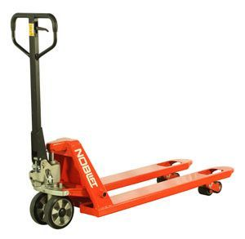

 | Гидравлическая тележка AC25 | Длина вил-1150мм, ширина вил-540мм, грузоподъемность-2500кг | 14 000р

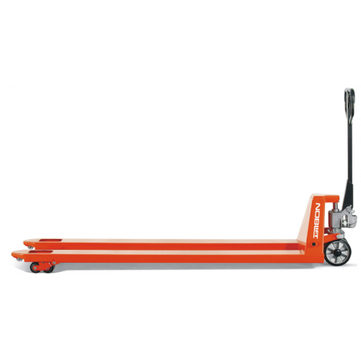

 | Гидравлическая тележка ACL20-2 | Длина вил-2000мм, ширина вил-540мм, грузоподъемность-2000кг | 27 900р

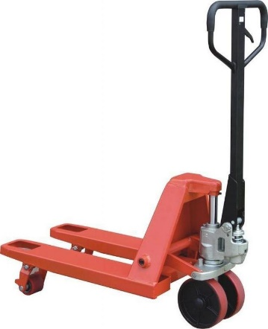

 | Гидравлическая тележка AC25-0,8 | Длина вил-800мм, ширина вил-540мм, грузоподъемность-2500кг | 14 400р

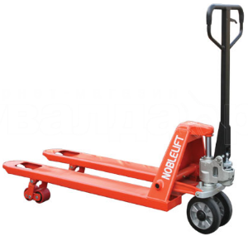

 | Гидравлическая тележка AC30 | Длина вил-1150мм, ширина вил-540мм, грузоподъемность-3000кг | 15 750р

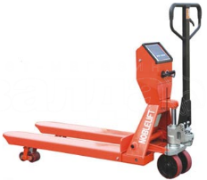

 | Гидравлическая тележка с весами CW25 | Длина вил-1150мм, ширина вил-540мм, грузоподъемность-2000кг | 66 500р

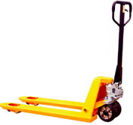
 | Гидравлическая тележка JC20 | Длина вил-1150мм, ширина вил-540мм, грузоподъемность-2000кг | 13 000р

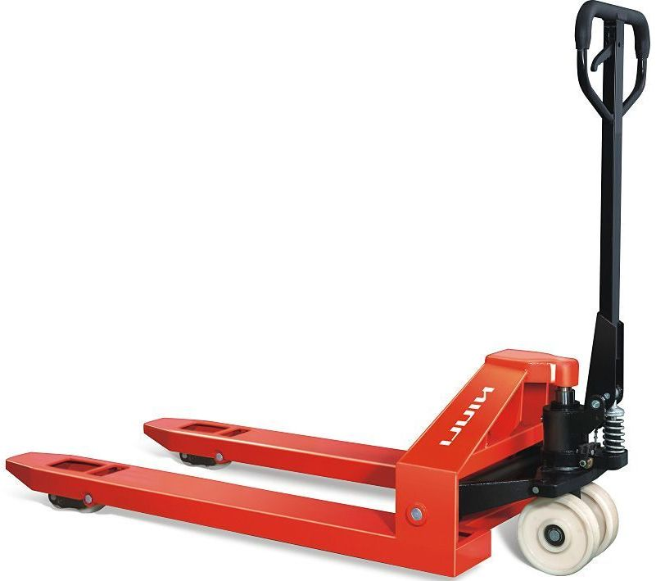
 | Гидравлическая тележка AC50 | Длина вил-1150мм, ширина вил-540мм, грузоподъемность-5000кг | 48 600р

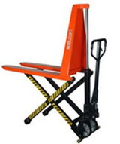

 | Тележка гидравлическая с ножничным подъемом JF-1000 | Длина вил-1150мм, ширина вил-540мм, грузоподъемность-1000кг, высота подъема-800мм | 45 000р

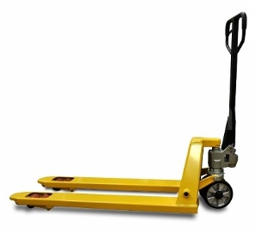

 | Гидравлическая тележка AC25-15 | Длина вил-1500мм, ширина вил-540мм, грузоподъемность-2500кг | 25 838р

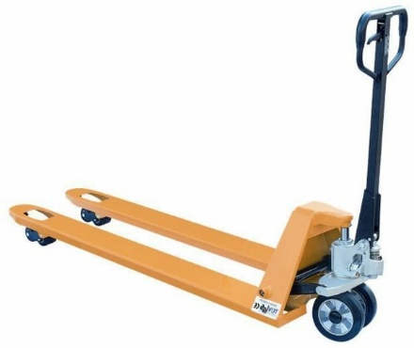
 | Гидравлическая тележка AC25-18 | Длина вил-1800мм, ширина вил-540мм, грузоподъемность-2500кг | 28 763р

Тележки самоходные

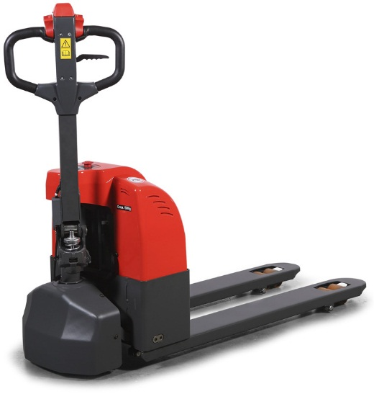
 | SD15 | г/п-1500 кг АКБ 65 Ah | 171 912р

 | CBD20H | г/п-2000 кг АКБ 165 Ah | 286 520р

 | SK20 | г/п-2000 кгАКБ 200 Ah, с поручнями и платформой для оператора | 361 920р

Платформенные тележки
В зависимости от объемов цены могут меняться!
8(473)260-42-11; 292-18-60
http://kolesoff36.ru/
dnkolesoff@mail.ru ; kokolesoff@mail.ru

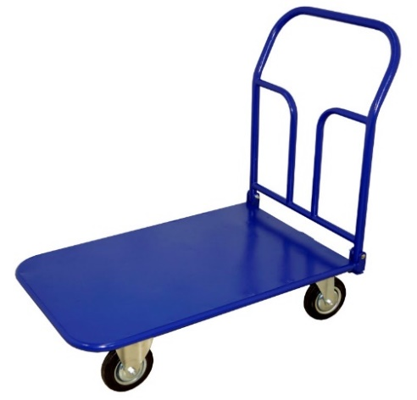
ФОТО ТЕЛЕЖКИ | СЕРИЯ (артикул, код) | ХАРАКТЕРИСТИКА | ЦЕНА | Указана цена тележки без колес
 | ТП-1 | размеры-500х800 г/п-500кг | 4112р
 | ТП-2 | размеры-600х900 г/п-500кг | 4787р
 | ТП-3 | размеры-600х1000 г/п-500кг | 5046р
 | ТП-4 | размеры-600х1200 г/п-500кг | 4997р
 | ТП-5 | размеры-700х1200 г/п-500кг | 5423р
 | ТП-6 | размеры-800х1200 г/п-500кг | 5810р
 | ТП-7 | размеры-800х1400 г/п-500кг | 6330р
 | ТП-8 | размеры-700х1000 г/п-500кг | 4911р
 | ТП-9 | размеры-500х1000 г/п-500кг | 4524р
 | ТП-10 | размеры-800х1800 г/п-500кг | 7337р

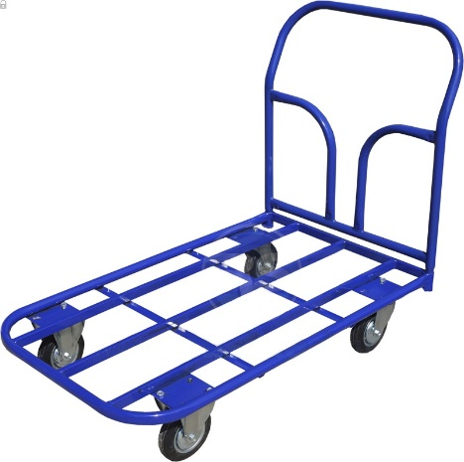
 | ТК-1 | размеры-500х800 г/п-500кг | 3553р
 | ТК-2 | размеры-600х900 г/п-500кг | 3888р
 | ТК-3 | размеры-600х1000 г/п-500кг | 4111р
 | ТК-4 | размеры-600х1200 г/п-500кг | 4553р
 | ТК-5 | размеры-700х1200 г/п-500кг | 4826р
 | ТК-6 | размеры-800х1200 г/п-500кг | 5027р
 | ТК-7 | размеры-800х1400 г/п-500кг | 4677р
 | ТК-8 | размеры-700х1000 г/п-500кг | 4626р
 | ТК-9 | размеры-500х1000 г/п-500кг | 4126р
 | ТК-10 | размеры-800х1800 г/п-500кг | 6350р

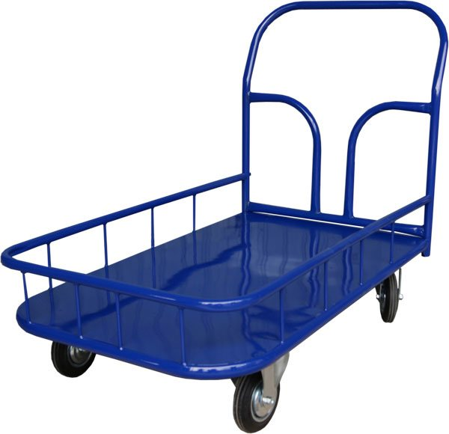
 | ТПБ-1 | размеры-500х800 г/п-500кг | 4713р
 | ТПБ-2 | размеры-600х900 г/п-500кг | 5166р
 | ТПБ-3 | размеры-600х1000 г/п-500кг | 5760р
 | ТПБ-4 | размеры-600х1200 г/п-500кг | 5907р
 | ТПБ-5 | размеры-700х1200 г/п-500кг | 6545р
 | ТПБ-6 | размеры-800х1200 г/п-500кг | 7241р
 | ТПБ-7 | размеры-800х1400 г/п-500кг | 7754р
 | ТПБ-8 | размеры-700х1000 г/п-500кг | 6129р

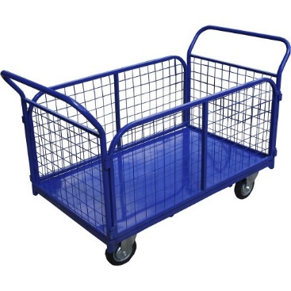
 | ТС-1 | размеры-500х800 г/п-500кг | 6189р
 | ТС-2 | размеры-600х900 г/п-500кг | 7074р
 | ТС-3 | размеры-600х1000 г/п-500кг | 7424р
 | ТС-4 | размеры-600х1200 г/п-500кг | 8160р
 | ТС-5 | размеры-700х1200 г/п-500кг | 8519р
 | ТС-6 | размеры-800х1200 г/п-500кг | 9164р
 | ТС-7 | размеры-800х1400 г/п-500кг | 9642р
 | ТС-8 | размеры-700х1000 г/п-500кг | 7895р
 | ТС-9 | размеры-500х1000 г/п-500кг | 6608р
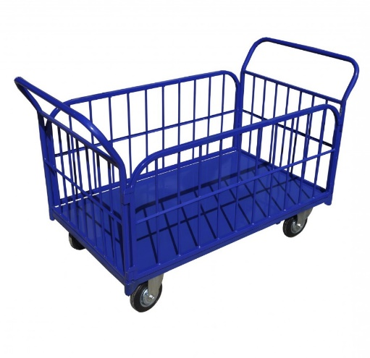
 | ТБ-1 | размеры-500х800 г/п-500кг | 6771р
 | ТБ-2 | размеры-600х900 г/п-500кг | 7673р
 | ТБ-3 | размеры-600х1000 г/п-500кг | 8016р
 | ТБ-4 | размеры-600х1200 г/п-500кг | 8751р
 | ТБ-5 | размеры-700х1200 г/п-500кг | 9321р
 | ТБ-6 | размеры-800х1200 г/п-500кг | 10092р
 | ТБ-7 | размеры-800х1400 г/п-500кг | 10998р
 | ТБ-8 | размеры-700х1000 г/п-500кг | 8712р
 | ТБ-9 | размеры-500х1000 г/п-500кг | 7272р
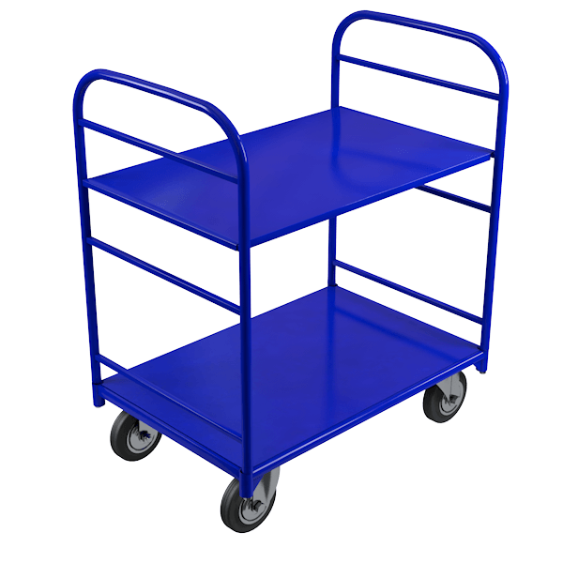
 | ТЯ-1 | размеры-500х800 г/п-500кг | 4616р
 | ТЯ-2 | размеры-600х900 г/п-500кг | 4661р
 | ТЯ-3 | размеры-600х1000 г/п-500кг | 4875р
 | ТЯ-4 | размеры-600х1200 г/п-500кг | 5361р
 | ТЯ-5 | размеры-700х1200 г/п-500кг | 5489р
 | ТЯ-6 | размеры-800х1200 г/п-500кг | 6080р
 | ТЯ-7 | размеры-800х1400 г/п-500кг | 6441р


полка без бортика | полка ПП-1 | размеры-500х800 | 1212р
 | полка ПП-2 | размеры-600х900 | 1422р
 | полка ПП-3 | размеры-600х1000 | 1764р
 | полка ПП-4 | размеры-600х1200 | 2184р
 | полка ПП-5 | размеры-700х1200 | 2560р
 | полка ПП-6 | размеры-800х1200 | 2897р
 | полка ПП-7 | размеры-800х1400 | 3171р

полка с бортиком | полка ПБ-1 | размеры-500х800 | 1391р
 | полка ПБ-2 | размеры-600х900 | 1706р
 | полка ПБ-3 | размеры-600х1000 | 1761р
 | полка ПБ-4 | размеры-600х1200 | 2049р
 | полка ПБ-5 | размеры-700х1200 | 2382р
 | полка ПБ-6 | размеры-800х1200 | 3050р
 | полка ПБ-7 | размеры-800х1400 | 3465р
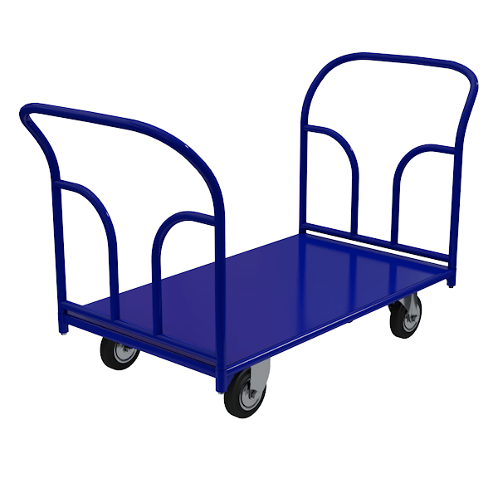
 | ТПД-1 | размеры-500х800 г/п-500кг | 5095р
 | ТПД-2 | размеры-600х900 г/п-500кг | 5349р
 | ТПД-3 | размеры-600х1000 г/п-500кг | 5552р
 | ТПД-4 | размеры-600х1200 г/п-500кг | 6102р
 | ТПД-5 | размеры-700х1200 г/п-500кг | 6683р
 | ТПД-6 | размеры-800х1200 г/п-500кг | 7139р
 | ТПД-7 | размеры-800х1400 г/п-500кг | 7578р
 | ТПД-8 | размеры-700х1000 г/п-500кг | 6131р
 | ТПД-9 | размеры-500х1000 г/п-500кг | 4682р
 | ТПД-10 | размеры-800х1800 г/п-500кг | 8442р

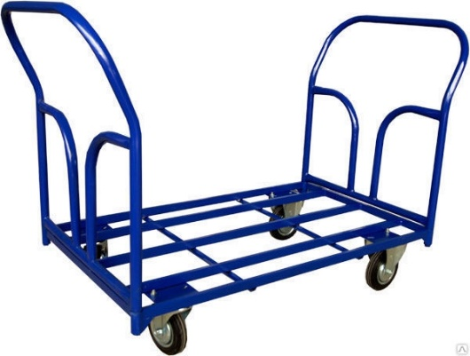
 | ТКД-1 | размеры-500х800 г/п-500кг | 4463р
 | ТКД-2 | размеры-600х900 г/п-500кг | 5078р
 | ТКД-3 | размеры-600х1000 г/п-500кг | 4751р
 | ТКД-4 | размеры-600х1200 г/п-500кг | 5136р
 | ТКД-5 | размеры-700х1200 г/п-500кг | 5531р
 | ТКД-6 | размеры-800х1200 г/п-500кг | 5709р
 | ТКД-7 | размеры-800х1400 г/п-500кг | 5880р
 | ТКД-8 | размеры-700х1000 г/п-500кг | 5253р
 | ТКД-9 | размеры-500х1000 г/п-500кг | 4685р
 | ТКД-10 | размеры-800х1800 г/п-500кг | 6560р

Грузовые тележки
В зависимости от объемов цены могут меняться!
8(473)260-42-11; 292-18-60
http://kolesoff36.ru/
dnkolesoff@mail.ru ; kokolesoff@mail.ru

ФОТО ТЕЛЕЖКИ | СЕРИЯ (артикул, код) | ХАРАКТЕРИСТИКА | ЦЕНА | Указана цена тележки без колес

 | КГ-150 | размер-1280х300х200 | 3213р
 |  | г/п-150кг
 |  | колеса литые D-200мм

 | КГ-150П | размер-1280х300х200/520 | 3723р
 |  | г/п-150кг
 |  | колеса литые D-200мм

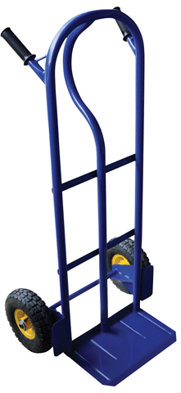

 | КГ-250 | размер-1220х400х220 | 4199р
 |  | г/п-250кг
 |  | колеса литые D-250мм
 |  | колеса пневмо D-250мм

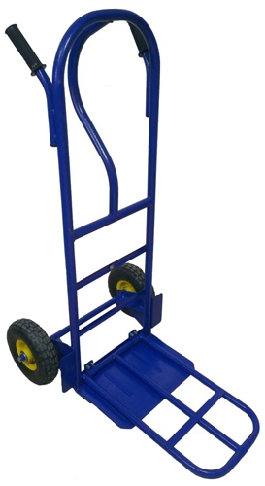

 | КГ-250П | размер-1220х400х220/600 | 4635р
 |  | г/п-250кг
 |  | колеса литые D-250мм
 |  | колеса пневмо D-250мм

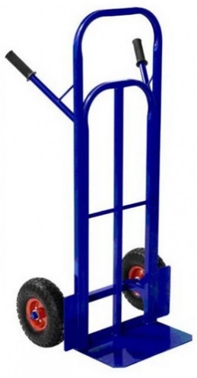

 | КГ-350 | размер-1220х400х220 | 4710р
 |  | г/п-350кг
 |  | колеса литые D-250мм
 |  | колеса пневмо D-250мм

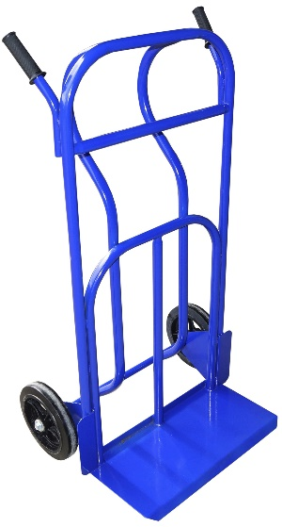

 | КГУ-300 | размер-1220х600х300 | 5501р
 |  | г/п-300кг
 |  | колеса литые D-250мм
 |  | колеса пневмо D-250мм

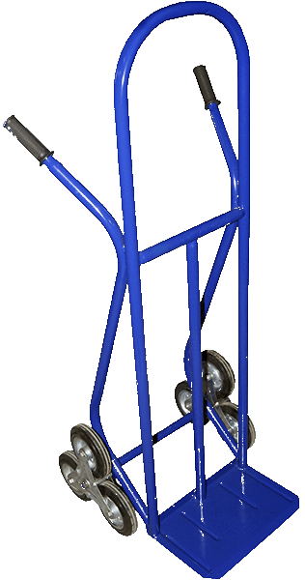

 | КГЛ-200 | размер-1350х395х250 | 7395р
 |  | г/п-200кг
 |  | колесный блок с литыми колесами D каждого колеса-160мм

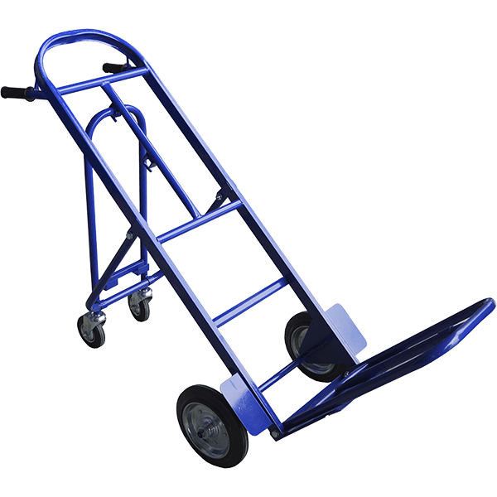

 | ТГУ-300 | размер-1408х690х499 | 8235р
 |  | г/п-300кг
 |  | колеса литые D-250мм
 |  | колеса пневмо D-250мм

 | ГБ-1 | размер-1380х300х80 | 3111р
 |  | г/п-150кг
 |  | колеса литые D-250мм
 |  | колеса пневмо D-250мм

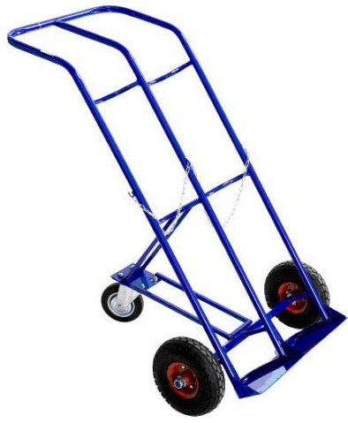

 | ГБ-2 | размер-1380х550х80 | 5085р
 |  | г/п-150кг
 |  | колеса литые D-250мм
 |  | колеса пневмо D-250мм

 | ПР-1 | размер-1200х320х80 | 3043р
 |  | г/п-150кг
 |  | колеса литые D-250мм
 |  | колеса пневмо D-250мм

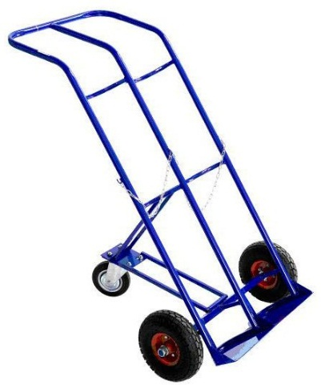

 | КП-2 | размер-1380х590х80 | 5235р
 |  | г/п-150кг
 |  | колеса литые D-250мм
 |  | колеса пневмо D-250мм

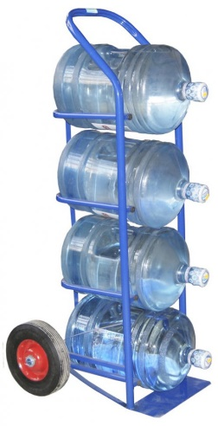

 | ВД-4 | размер-1220х600х400 | 3893р
 |  | г/п-150кг
 |  | колеса литые D-250мм
 |  | колеса пневмо D-250мм

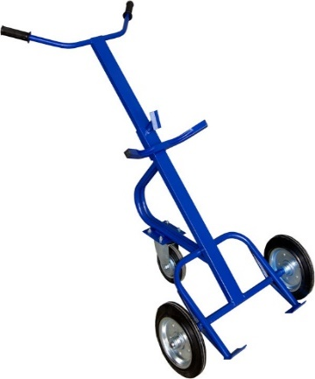

 | КБ-1 | размер-1700х480 | 4635р
 | бочкокат | г/п-200кг
 |  | колеса литые D-250мм
 |  | колеса пневмо D-250мм

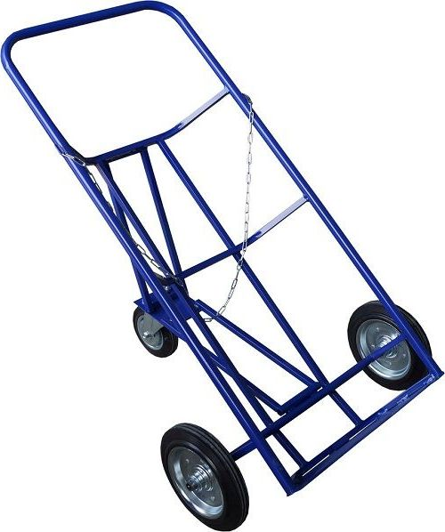

 | КБ-2 | размер-1200х550х80 | 4590р
 | бочковоз | г/п-200кг
 |  | колеса литые D-250мм
 |  | колеса пневмо D-250мм

Штабелеры
Цветовая гамма может отличаться от указанных в прайс-листе!

8(473)260-42-11; 292-18-60
http://kolesoff36.ru/
dnkolesoff@mail.ru ; kokolesoff@mail.ru

ФОТО | СЕРИЯ (артикул, код) | ХАРАКТЕРИСТИКА | ЦЕНА
Штабелеры ручные гидравлические
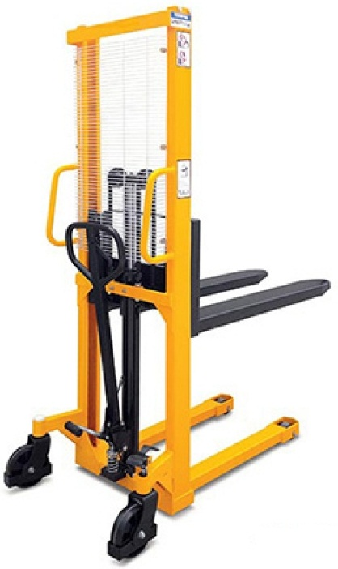

 | Штабелер SDF 1016 | г/п-1000кг высота подъема-1600мм | 44 660р

 | Штабелер SDF 1516 | г/п-1500кг высота подъема-1600мм | 47 096р

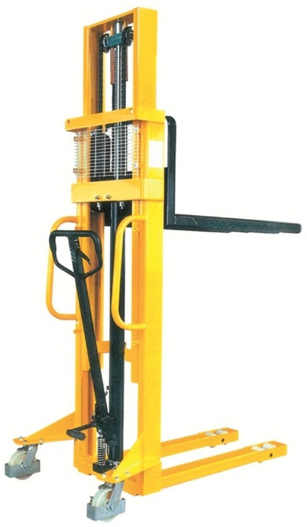

 | Штабелер SDF 1025 | г/п-1000кг высота подъема-2500мм | 63 336р

 | Штабелер SDF 1030 | г/п-1000кг высота подъема-3000мм | 66 584р

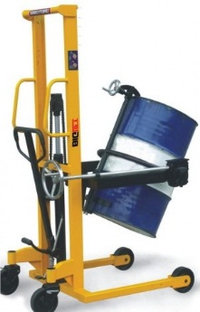

 | Бочкоконтователь SD 350 | г/п-350кг высота подъема-1480мм | 62 524р

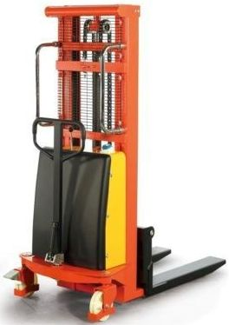
Штабелеры гидравлические с электроподъёмом
 | Штабелер SPN 1516 | г/п-1500кг высота подъема-1600мм | 110 084р
 | Штабелер SPN 1025 | г/п-1000кг высота подъема-2500мм | 117 624р
 | Штабелер SPN 1030 | г/п-1000кг высота подъема-3000мм | 128 180р
 | Штабелер SPN 1533 | г/п-1500кг высота подъема-3300мм | 142 506р
 | Штабелер SPN 1535 | г/п-1500кг высота подъема-3500мм | 154 570р

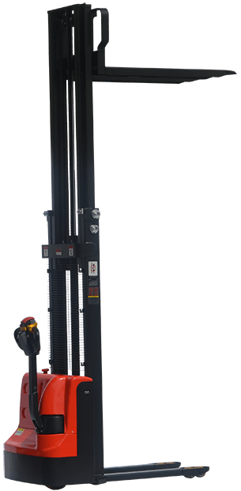
Штабелеры самоходные электрические без платформы
 | Штабелер SDR 1030 | г/п-1000кг высота подъема-3000мм АКБ 100Ah | 294 060р
 | Штабелер SDR 1035 | г/п-1000кг высота подъема-3500мм АКБ 100Ah | 309 140р
 | Штабелер SDR 1225 | г/п-1200кг высота подъема-2500мм АКБ 100Ah | 331 760р
 | Штабелер SDR 1230 | г/п-1200кг высота подъема-3000мм АКБ 100Ah | 346 840р
 | Штабелер SDR 1235 | г/п-1200кг высота подъема-3500мм АКБ 100Ah | 361 920р
 | Штабелер SDR 1536 | г/п-1500кг высота подъема-3500мм АКБ 200Ah | 414 700р
 | Штабелер SDR 1545 | г/п-1500кг высота подъема-4500мм АКБ 300Ah | 595 660р
 | Штабелер SDR 1550 | г/п-1500кг высота подъема-5000мм АКБ 300Ah | 606 970р
 | Штабелер SDR 1556 | г/п-1500кг высота подъема-5600мм АКБ 300Ah | 613 756р

Штабелеры самоходные электрические с платформой для оператора
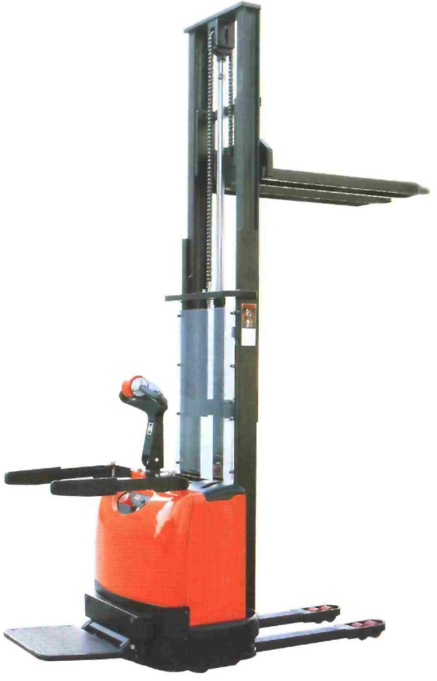
 | Штабелер SDK 1536 | г/п-1500кг высота подъема-3600мм АКБ 200Ah | 429 780р
 | Штабелер SDK 1545 | г/п-1500кг высота подъема-4500мм АКБ 300Ah | 633 360р
 | Штабелер SDK 1550 | г/п-1500кг высота подъема-5000мм АКБ 300Ah | 655 980р
 | Штабелер SDK 1556 | г/п-1500кг высота подъема-5600мм АКБ 300Ah | 682 370р

Бетоносмесители
В зависимости от объемов цены могут меняться!
8(473)260-42-11; 292-18-60
http://kolesoff36.ru/
dnkolesoff@mail.ru ; kokolesoff@mail.ru

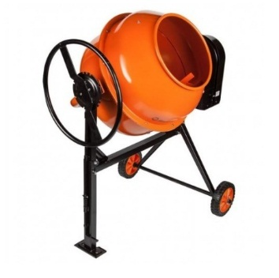
ФОТО | СЕРИЯ (артикул, код) | ХАРАКТЕРИСТИКА | ЦЕНА
Бетоносмеситель
 | Бетоносмеситель AMIX BM-140L | Объем барабана-140л Скорость замеса об/мин.-28 Двигатель-550V 220в | 10 231р
 | Бетоносмеситель AMIX BM-160L | Объем барабана-160л Скорость замеса об/мин.-28 Двигатель-650V 220в | 10 718р
 | Бетоносмеситель AMIX BM-180L | Объем барабана-180л Скорость замеса об/мин.-28 Двигатель-800V 220в | 11 368р
 | Бетоносмеситель AMIX BM-200L | Объем барабана-200л Скорость замеса об/мин.-28 Двигатель-800V 220в | 11 774р

